1
/app/users | 유저 생성 API

 | Method | POST

 | Header
 |  | Name | Type | Mandatory | Example | Deafult

 | Body
 |  | Name | Type | Mandatory | Example | Deafult
 |  | username | String | Y | "test"
 |  | email | String | Y | "test@naver.com"
 |  | Id | String | Y | test9
 |  | password | String | Y | "testtest"
 |  | region | String | Y | "testregion"

 | Response Parameters
 |  | Name | Type | Mandatory | Example | Deafult
 |  | isSuccess | Boolean | Y | TRUE
 |  | code | Int | Y | 1000
 |  | message | String | Y | 성공

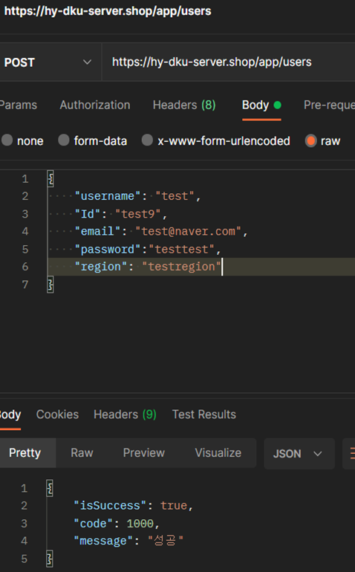
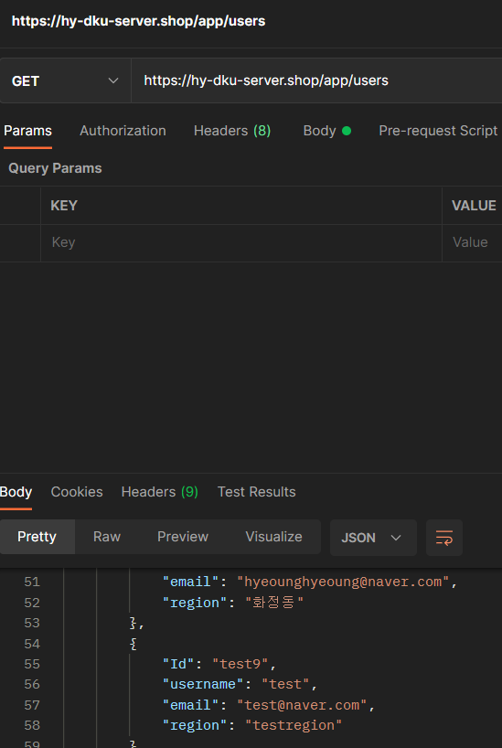
 | Response Sample

 | Result Code
 |  |  | message
 |  |  | 성공
 |  |  | 이메일을 입력해주세요. | 주세요
 |  |  | 이메일은 30자리 미만으로 입력해주세요.
 |  |  | 이메일을 형식을 정확하게 입력해주세요.
 |  |  | 중복된 이메일입니다.
 |  |  | 데이터 베이스 에러

2
/app/users | 모든 유저 조회 API+이메일로 조회

 | Method | GET

 | Header
 |  | Name | Type | Mandatory | Example | Deafult

 | Body
 |  | Name | Type | Mandatory | Example | Deafult

 | Response Parameters
 |  | Name | Type | Mandatory | Example | Deafult
 |  | result | List | Y
 |  | -email | String | Y | popo@naver.com
 |  | -username | String | Y | 포포
 |  | -userId | int | Y | 5
 |  | -region | String | Y | 동천동

 |  | isSuccess | Boolean | Y | TRUE
 |  | code | Int | Y | 1000
 |  | message | String | Y | 성공

 | Response Sample

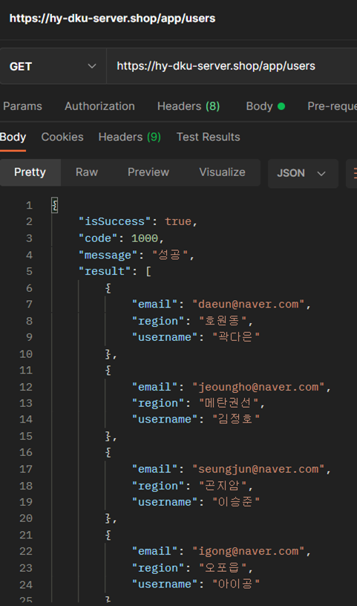
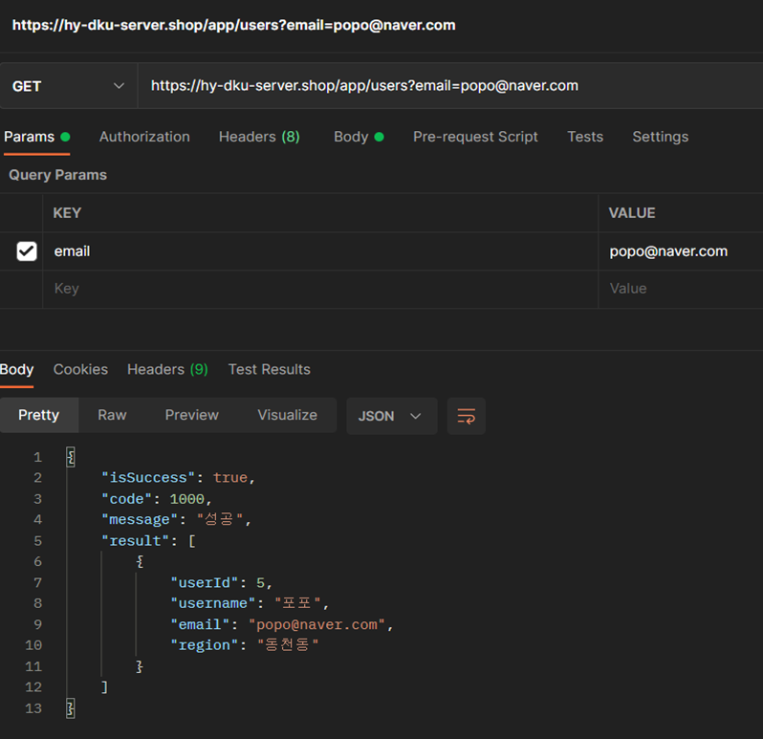

 | Result Code
 |  | code | message
 |  | 1000 | 성공

3
/app/users/:Id | 특정 유저 조회 API

 | Method | GET

 | Header
 |  | Name | Type | Mandatory | Example | Deafult

 | Body
 |  | Name | Type | Mandatory | Example | Deafult

 | Response Parameters
 |  | Name | Type | Mandatory | Example | Deafult
 |  | result | List | Y
 |  | -email | String | Y | igong@naver.com
 |  | -username | String | Y | 아이공
 |  | -Id | String | Y | igong4
 |  | -region | String | Y | 오포읍

 |  | isSuccess | Boolean | Y | TRUE
 |  | code | Int | Y | 1000
 |  | message | String | Y | 성공
 | Response Sample

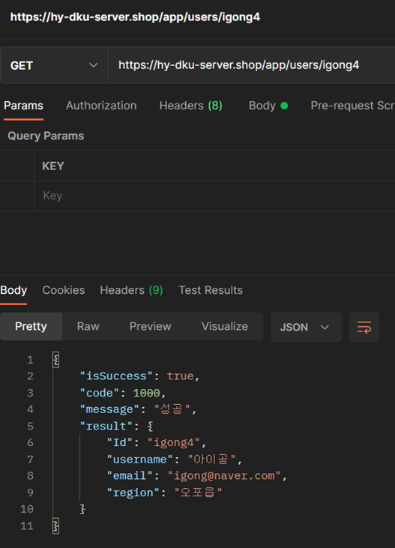

 | Result Code
 |  | code | message
 |  | 1000 | 성공

4
/app/users | 유저 수정 API

 | Method | PUT

 | Header
 |  | Name | Type | Mandatory | Example | Deafult

 | Body
 |  | Name | Type | Mandatory | Example | Deafult
 |  | username | String | Y | "헬로"
 |  | email | String | Y | "puthello@naver.com"
 |  | Id | String | Y | hellomom7
 |  | region | String | Y | 화정동

 | Response Parameters
 |  | Name | Type | Mandatory | Example | Deafult
 |  | isSuccess | Boolean | Y | TRUE
 |  | code | Int | Y | 1000
 |  | message | String | Y | 성공

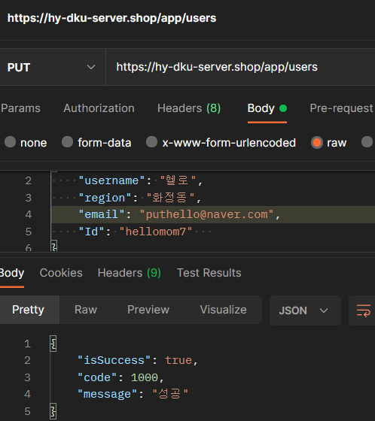
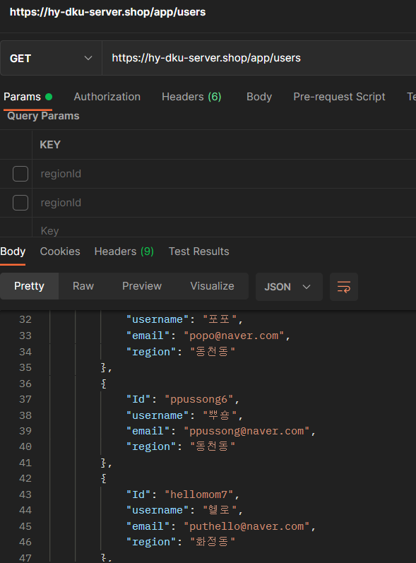
 | Response Sample

 | Result Code
 |  |  | message
 |  |  | 성공
 |  |  | 데이터 베이스 에러

5
/app/users/:Id | 유저 삭제 API

 | Method | DELETE

 | Header
 |  | Name | Type | Mandatory | Example | Deafult

 | Body
 |  | Name | Type | Mandatory | Example | Deafult

 | Response Parameters
 |  | Name | Type | Mandatory | Example | Deafult
 |  | isSuccess | Boolean | Y | TRUE
 |  | code | Int | Y | 1000
 |  | message | String | Y | 성공
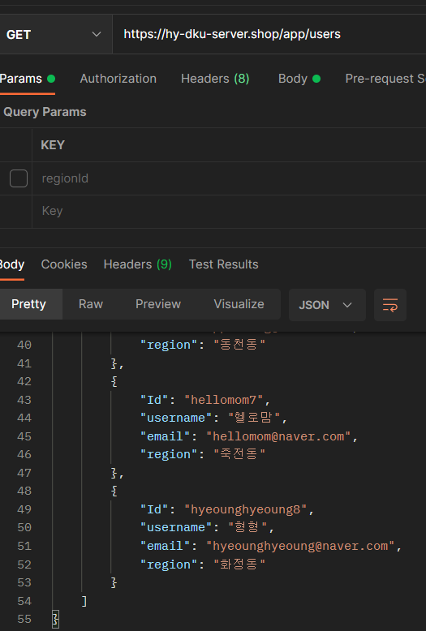
 | Response Sample
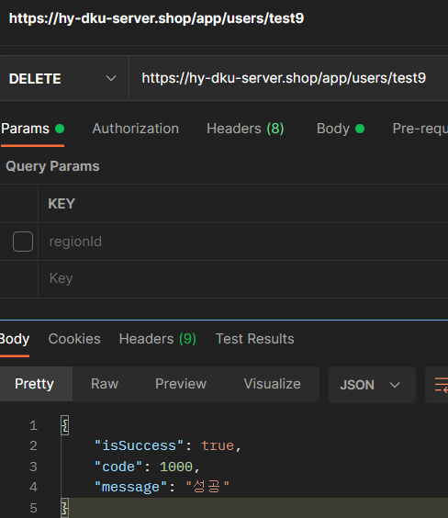

 | Result Code
 |  | code | message
 |  | 1000 | 성공

6
/app/posts | 게시물 생성 API

 | Method | POST

 | Header
 |  | Name | Type | Mandatory | Example | Deafult

 | Body
 |  | Name | Type | Mandatory | Example | Deafult
 |  | result | List | Y
 |  | -userId | Int | Y | 4
 |  | -regionId | Int | Y | 444444
 |  | -subject | String | Y | 동네맛집
 |  | -content | String | Y | 동네 맛있는 치킨집 추천 부탁드려요~

 | Response Parameters
 |  | Name | Type | Mandatory | Example | Deafult
 |  | isSuccess | Boolean | Y | TRUE
 |  | code | Int | Y | 1000
 |  | message | String | Y | 성공
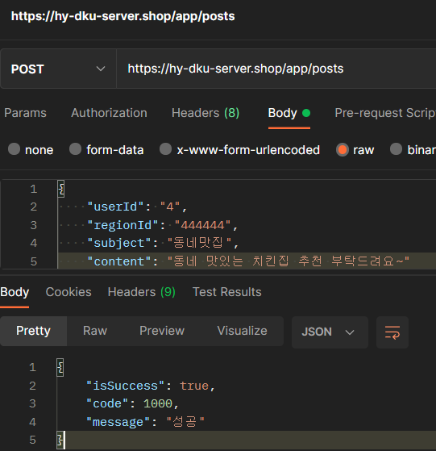
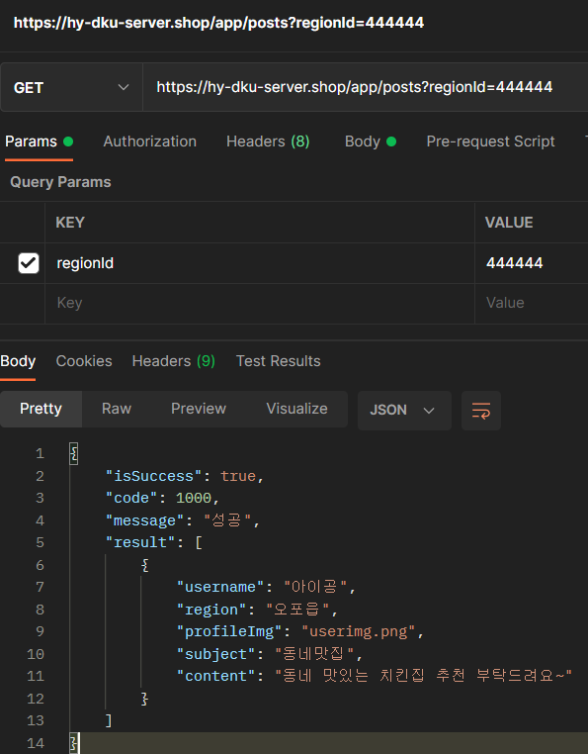
 | Response Sample

 | Result Code
 |  | code | message
 |  | 1000 | 성공

7
/app/posts | 모든 게시물 조회 API+지역 아이디

 | Method | GET

 | Header
 |  | Name | Type | Mandatory | Example | Deafult

 | Body
 |  | Name | Type | Mandatory | Example | Deafult

 | Response Parameters
 |  | Name | Type | Mandatory | Example | Deafult
 |  | result | List | Y
 |  | -subject | String | Y | 우리동네질문
 |  | -username | String | Y | 포포
 |  | -profileImg | String | Y | popoimg.png
 |  | -region | String | Y | 동천동
 |  | -content | String | Y | 동천동에 국수 맛집있나요?

 |  | isSuccess | Boolean | Y | TRUE
 |  | code | Int | Y | 1000
 |  | message | String | Y | 성공
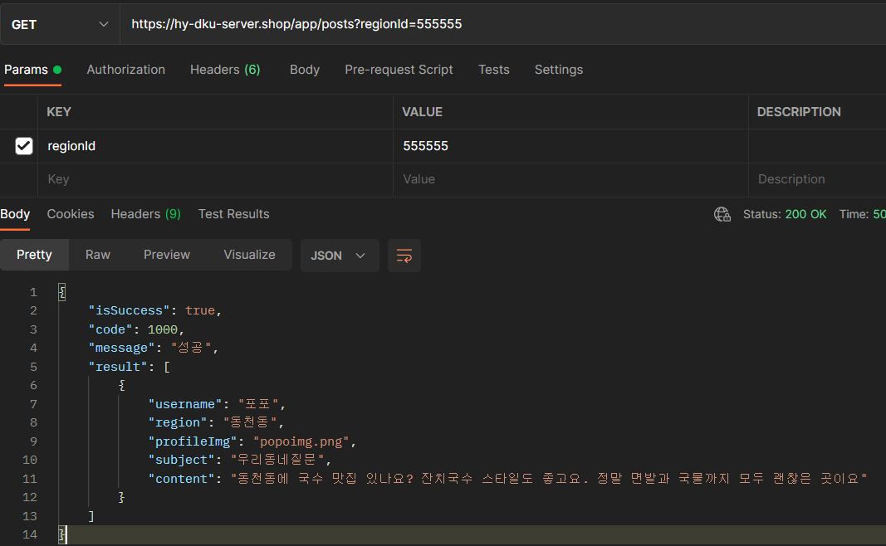
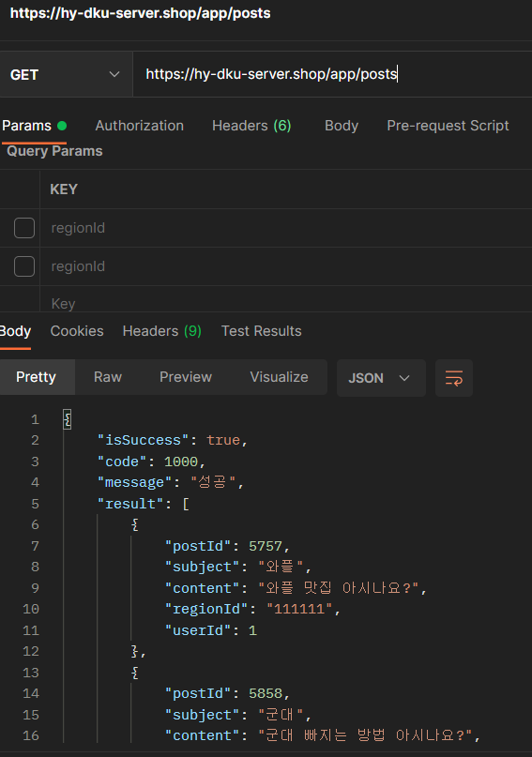
 | Response Sample

 | Result Code
 |  | code | message
 |  | 1000 | 성공

8
/app/posts/:postId | 특정 게시물 조회 API

 | Method | GET

 | Header
 |  | Name | Type | Mandatory | Example | Deafult

 | Body
 |  | Name | Type | Mandatory | Example | Deafult

 | Response Parameters
 |  | Name | Type | Mandatory | Example | Deafult
 |  | result | List | Y
 |  | -postId | Int | Y | 6060
 |  | -subject | String | Y | 우리동네질문
 |  | -content | String | Y | 동천동에 국수 맛집 있나요?
 |  | -regionId | Int | Y | 555555
 |  | -userId | Int | Y | 5

 |  | isSuccess | Boolean | Y | TRUE
 |  | code | Int | Y | 1000
 |  | message | String | Y | 성공
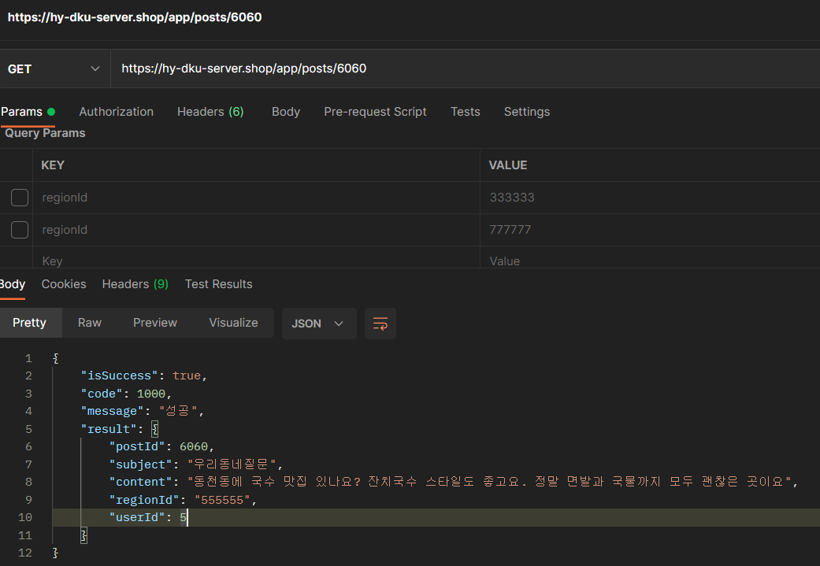
 | Response Sample

 | Result Code
 |  | code | message
 |  | 1000 | 성공

9
/app/posts | 게시물 수정 API

 | Method | PUT

 | Header
 |  | Name | Type | Mandatory | Example | Deafult

 | Body
 |  | Name | Type | Mandatory | Example | Deafult
 |  | title | String | Y | 아이언맨 피규어
 |  | content | String | Y | 박스없음 포장 상태 새상품입니다.
 |  | regionId | Int | Y | 777777
 |  | itemtId | Int | Y | 119
 |  | sellerId | Int | Y | 8
 |  | categoryId | Int | Y | 12
 | Response Parameters
 |  | Name | Type | Mandatory | Example | Deafult
 |  | isSuccess | Boolean | Y | TRUE
 |  | code | Int | Y | 1000
 |  | message | String | Y | 성공

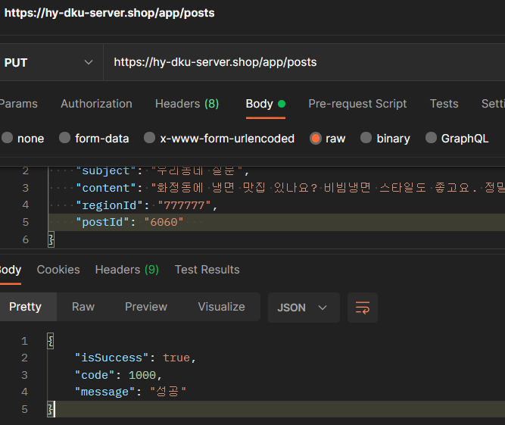
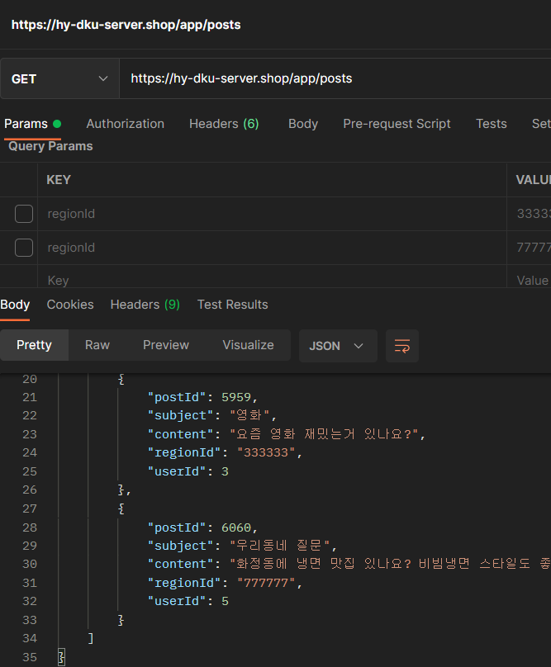
 | Response Sample

 | Result Code
 |  |  | message
 |  |  | 성공
 |  |  | 데이터 베이스 에러

10
/app/posts/:postId | 게시글 삭제 API

 | Method | DELETE

 | Header
 |  | Name | Type | Mandatory | Example | Deafult

 | Body
 |  | Name | Type | Mandatory | Example | Deafult

 | Response Parameters
 |  | Name | Type | Mandatory | Example | Deafult
 |  | isSuccess | Boolean | Y | TRUE
 |  | code | Int | Y | 1000
 |  | message | String | Y | 성공
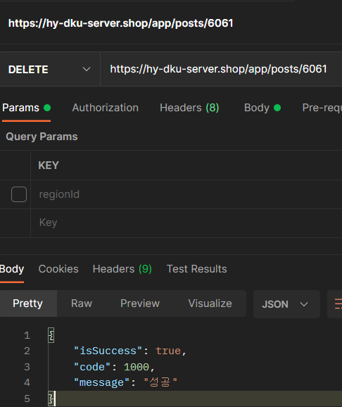
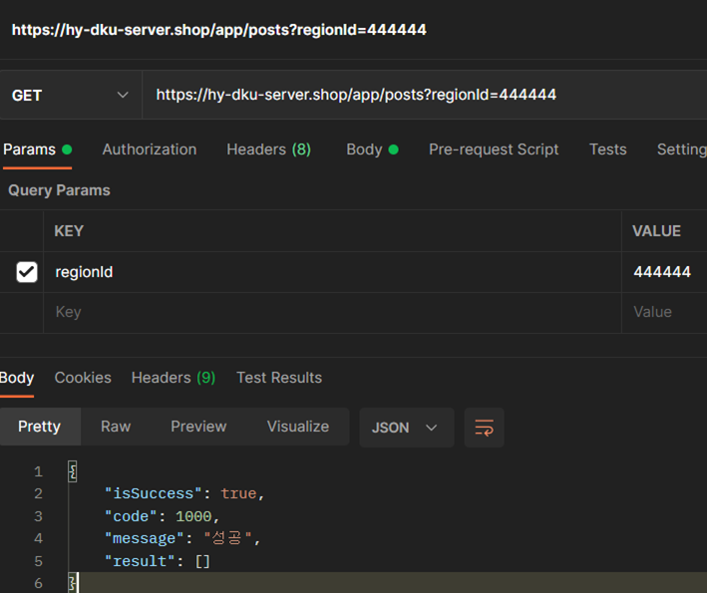
 | Response Sample

 | Result Code
 |  | code | message
 |  | 1000 | 성공

11
/app/items | 상품 생성 API

 | Method | POST

 | Header
 |  | Name | Type | Mandatory | Example | Deafult

 | Body
 |  | Name | Type | Mandatory | Example | Deafult
 |  | result | List | Y
 |  | -sellerId | Int | Y | 4
 |  | -regionId | Int | Y | 444444
 |  | -categoryId | Int | Y | 11
 |  | -title | String | Y | 군복 팔아요

 | Response Parameters
 |  | Name | Type | Mandatory | Example | Deafult
 |  | isSuccess | Boolean | Y | TRUE
 |  | code | Int | Y | 1000
 |  | message | String | Y | 성공
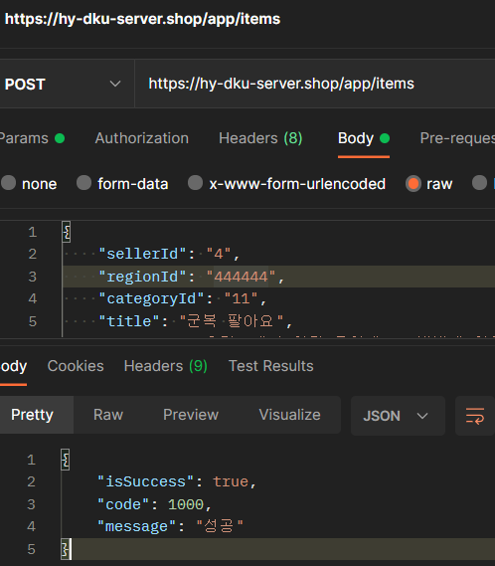
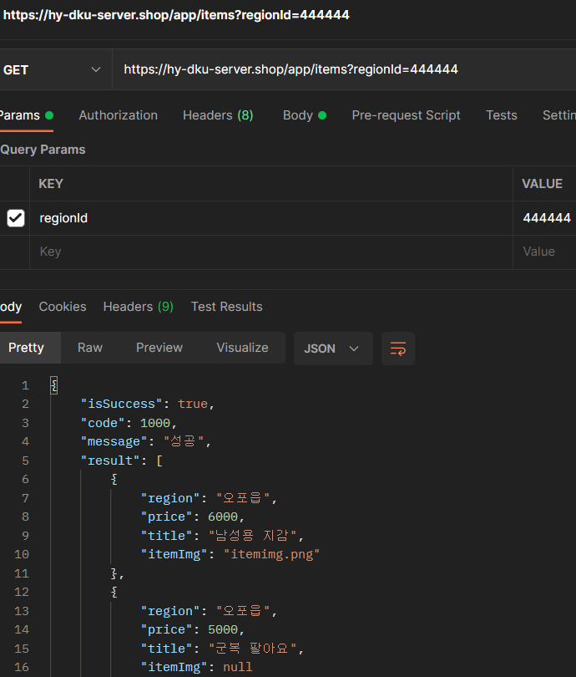
 | Response Sample

 | Result Code
 |  | code | message
 |  | 1000 | 성공

12
/app/items | 모든 상품 조회 API+지역 아이디

 | Method | GET

 | Header
 |  | Name | Type | Mandatory | Example | Deafult

 | Body
 |  | Name | Type | Mandatory | Example | Deafult

 | Response Parameters
 |  | Name | Type | Mandatory | Example | Deafult
 |  | result | List | Y
 |  | -title | String | Y | 나이키 테일윈드79
 |  | -itemimg | String | Y | nike.jpg
 |  | -price | String | Y | 40000
 |  | -region | String | Y | 화정동

 |  | isSuccess | Boolean | Y | TRUE
 |  | code | Int | Y | 1000
 |  | message | String | Y | 성공
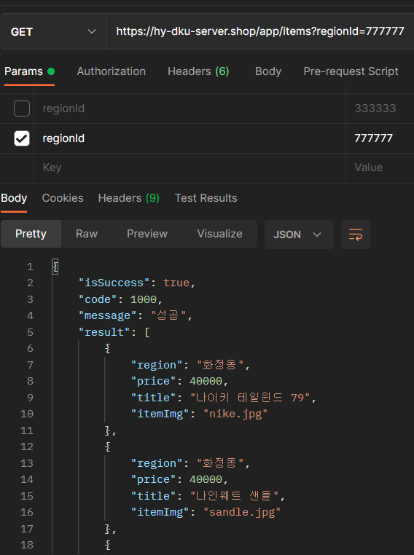
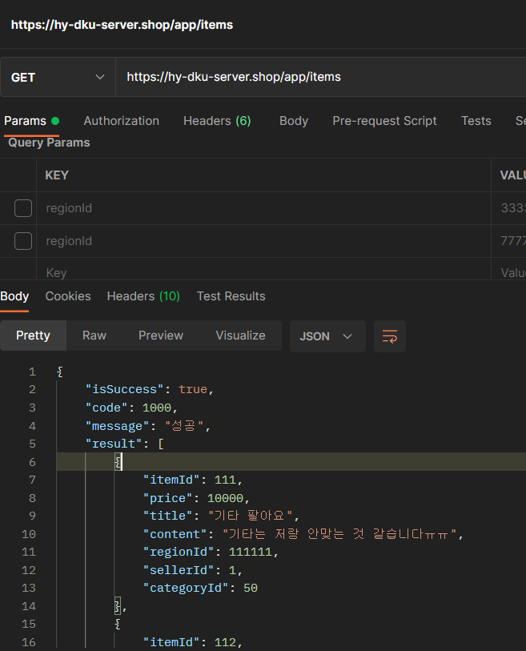
 | Response Sample

 | Result Code
 |  | code | message
 |  | 1000 | 성공

13
/app/items/:itemId | 특정 상품 조회 API

 | Method | GET

 | Header
 |  | Name | Type | Mandatory | Example | Deafult

 | Body
 |  | Name | Type | Mandatory | Example | Deafult

 | Response Parameters
 |  | Name | Type | Mandatory | Example | Deafult
 |  | result | List | Y
 |  | -itemId | Int | Y | 119
 |  | -price | Int | Y | 8000
 |  | -title | String | Y | 타노스 피규어
 |  | -regionId | Int | Y | 777777
 |  | -sellerId | Int | Y | 8
 |  | -categoryId | Int | Y | 12
 |  | -content | String | Y | 박스없음 타노스피규어 판매합니다

 |  | isSuccess | Boolean | Y | TRUE
 |  | code | Int | Y | 1000
 |  | message | String | Y | 성공
 | Response Sample
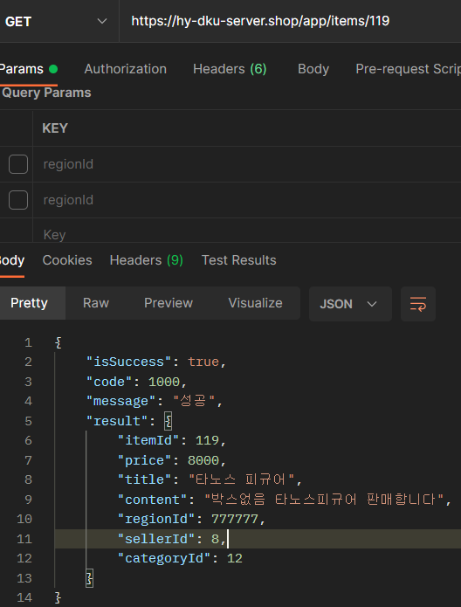

 | Result Code
 |  | code | message
 |  | 1000 | 성공

14
/app/items | 상품 수정 API

 | Method | PUT

 | Header
 |  | Name | Type | Mandatory | Example | Deafult

 | Body
 |  | Name | Type | Mandatory | Example | Deafult
 |  | subject | String | Y | 우리동네질문
 |  | content | String | Y | 화정동에 냉면 맛집 있나요? 비빔냉면 스타일도 좋고요. 정말 면발과 육수까지 모두 괜찮은 곳이요
 |  | regionId | Int | Y | 777777
 |  | postId | Int | Y | 화정동

 | Response Parameters
 |  | Name | Type | Mandatory | Example | Deafult
 |  | isSuccess | Boolean | Y | TRUE
 |  | code | Int | Y | 1000
 |  | message | String | Y | 성공

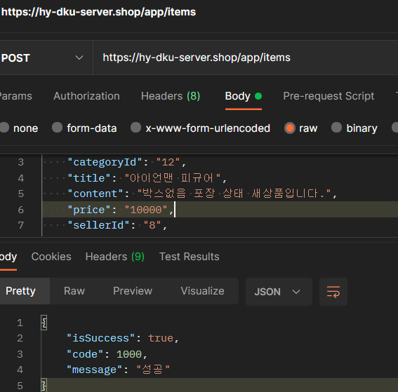
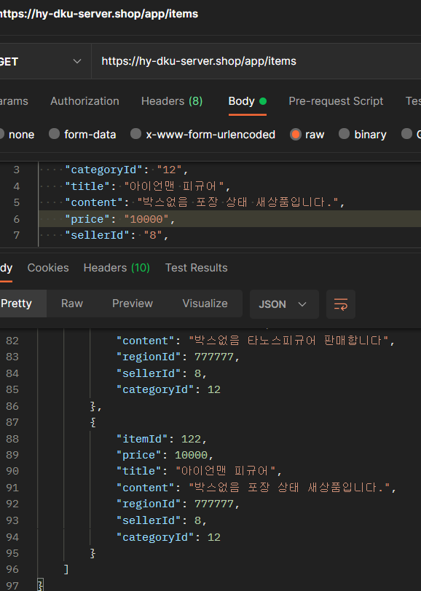
 | Response Sample

 | Result Code
 |  |  | message
 |  |  | 성공
 |  |  | 데이터 베이스 에러

16
/app/comments | 댓글 생성 API

 | Method | POST

 | Header
 |  | Name | Type | Mandatory | Example | Deafult

 | Body
 |  | Name | Type | Mandatory | Example | Deafult
 |  | result | List | Y
 |  | -userId | Int | Y | 8
 |  | -regionId | Int | Y | 777777
 |  | -postId | Int | Y | 6062
 |  | -content | String | Y | testcomments

 | Response Parameters
 |  | Name | Type | Mandatory | Example | Deafult
 |  | isSuccess | Boolean | Y | TRUE
 |  | code | Int | Y | 1000
 |  | message | String | Y | 성공
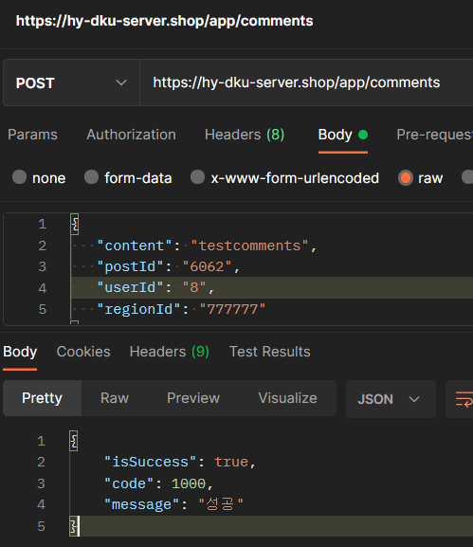
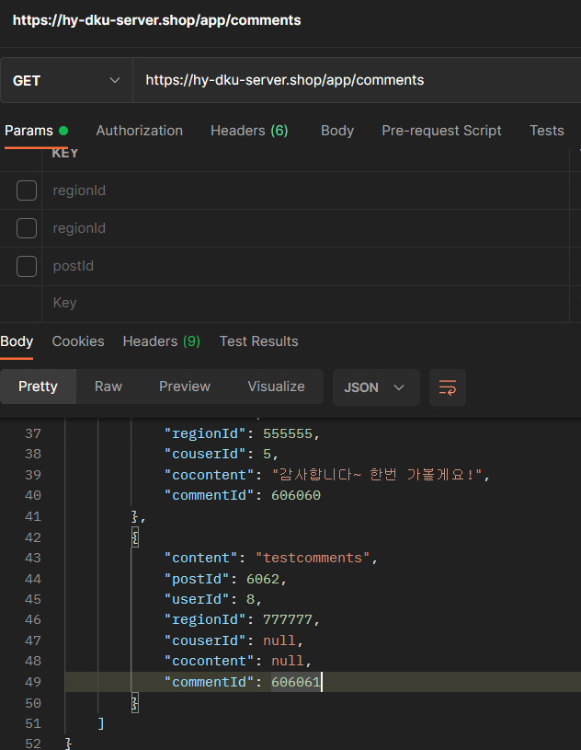
 | Response Sample

 | Result Code
 |  | code | message
 |  | 1000 | 성공

17
/app/comments | 모든 댓글 조회 API+지역 아이디

 | Method | GET

 | Header
 |  | Name | Type | Mandatory | Example | Deafult

 | Body
 |  | Name | Type | Mandatory | Example | Deafult

 | Response Parameters
 |  | Name | Type | Mandatory | Example | Deafult
 |  | result | List | Y
 |  | -content | String | Y | 랑종은 보지 마세요
 |  | -userId | Int | Y | 1
 |  | -postId | Int | Y | 5959
 |  | -regionId | Int | Y | 333333
 |  | -cocontent | String | Y | 블랙위도우는 어떤가요?
 |  | -commentId | Int | Y | 595959
 |  | -couserId | Int | Y | 3

 |  | isSuccess | Boolean | Y | TRUE
 |  | code | Int | Y | 1000
 |  | message | String | Y | 성공
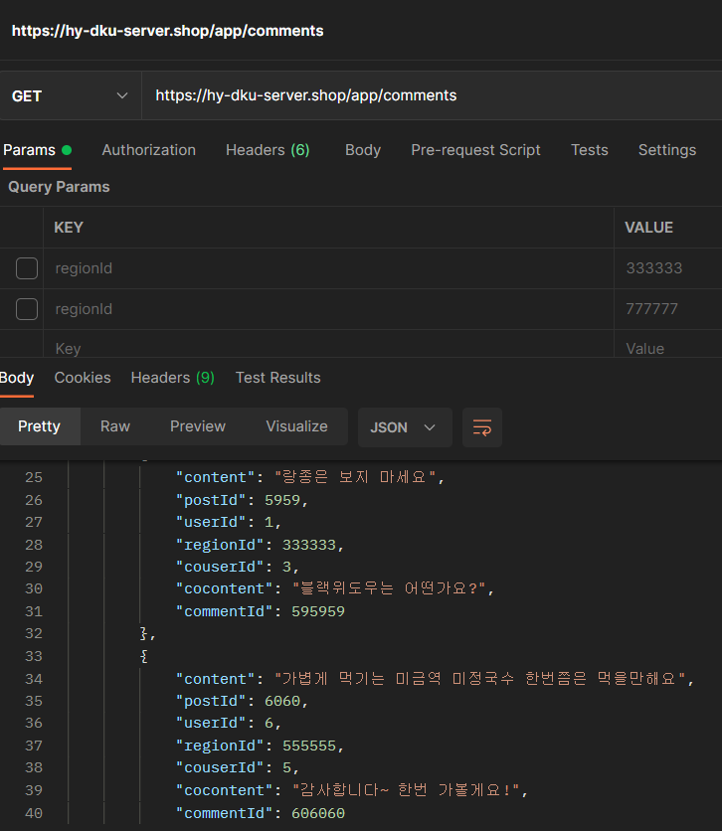
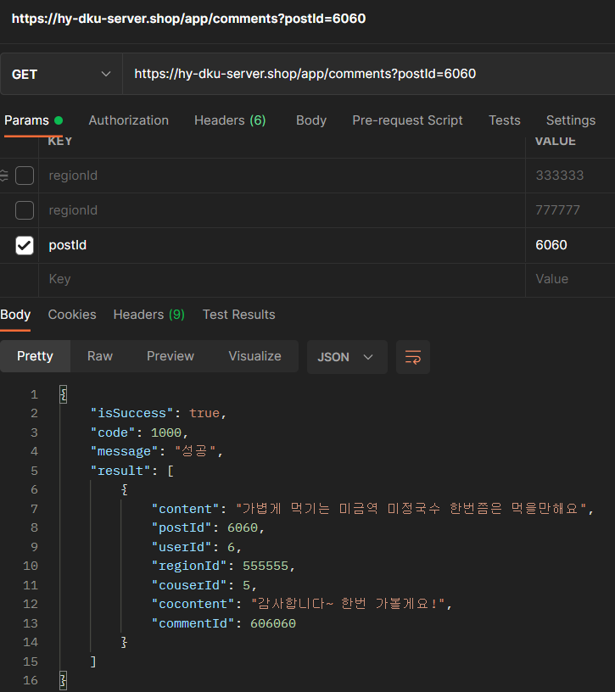
 | Response Sample

 | Result Code
 |  | code | message
 |  | 1000 | 성공

18
/app/comments/:commentId | 특정 게시물 조회 API

 | Method | GET

 | Header
 |  | Name | Type | Mandatory | Example | Deafult

 | Body
 |  | Name | Type | Mandatory | Example | Deafult

 | Response Parameters
 |  | Name | Type | Mandatory | Example | Deafult
 |  | result | List | Y
 |  | -commentId | Int | Y | 606061
 |  | -postId | Id | Y | 6062
 |  | -content | String | Y | testcomments
 |  | -regionId | Int | Y | 777777
 |  | -userId | Int | Y | 8

 |  | isSuccess | Boolean | Y | TRUE
 |  | code | Int | Y | 1000
 |  | message | String | Y | 성공
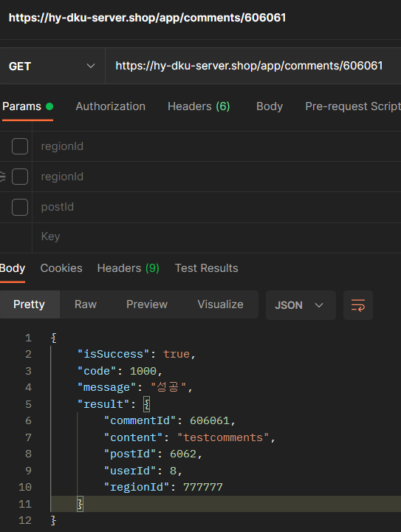
 | Response Sample

 | Result Code
 |  | code | message
 |  | 1000 | 성공

19
/app/comments | 아이템 수정 API

 | Method | PUT

 | Header
 |  | Name | Type | Mandatory | Example | Deafult

 | Body
 |  | Name | Type | Mandatory | Example | Deafult
 |  | commentId | Int | Y | 606061
 |  | content | String | Y | putcomments
 |  | regionId | Int | Y | 777777

 | Response Parameters
 |  | Name | Type | Mandatory | Example | Deafult
 |  | isSuccess | Boolean | Y | TRUE
 |  | code | Int | Y | 1000
 |  | message | String | Y | 성공

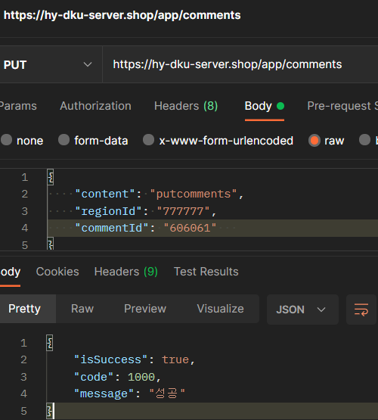
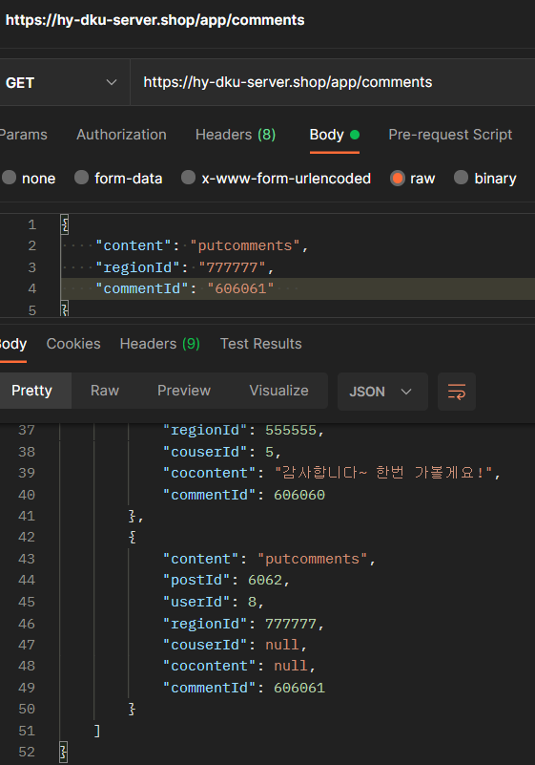
 | Response Sample

 | Result Code
 |  |  | message
 |  |  | 성공
 |  |  | 데이터 베이스 에러

20
/app/comments/:commentId | 상품 삭제 API

 | Method | DELETE

 | Header
 |  | Name | Type | Mandatory | Example | Deafult

 | Body
 |  | Name | Type | Mandatory | Example | Deafult

 | Response Parameters
 |  | Name | Type | Mandatory | Example | Deafult
 |  | isSuccess | Boolean | Y | TRUE
 |  | code | Int | Y | 1000
 |  | message | String | Y | 성공
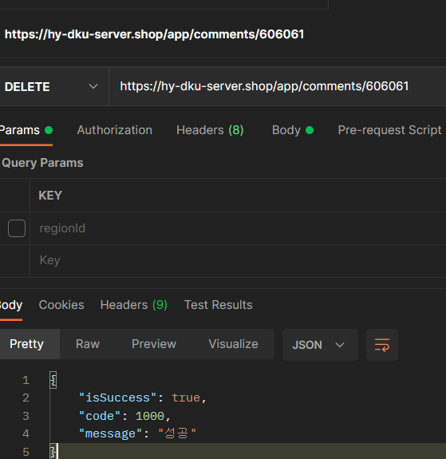
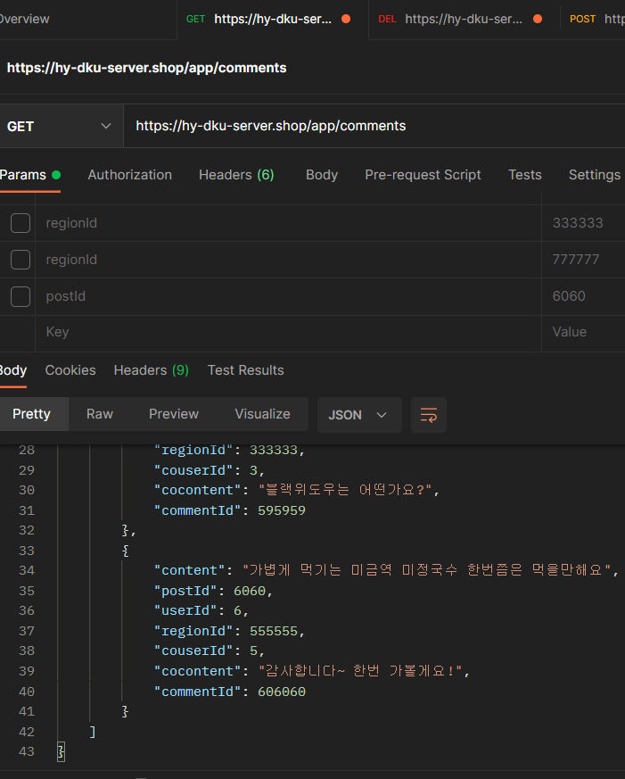
 | Response Sample

 | Result Code
 |  | code | message
 |  | 1000 | 성공

21
/app/login | 로그인 API

 | Method | POST

 | Header
 |  | Name | Type | Mandatory | Example | Deafult

 | Body
 |  | Name | Type | Mandatory | Example | Deafult
 |  | result | List | Y
 |  | -email | String | Y | testemail@naver.com
 |  | -password | String | Y | testpassword

 | Response Parameters
 |  | Name | Type | Mandatory | Example | Deafult
 |  | isSuccess | Boolean | Y | TRUE
 |  | code | Int | Y | 1000
 |  | message | String | Y | 성공
 |  | jwt | String | Y | eyJhbGci0i

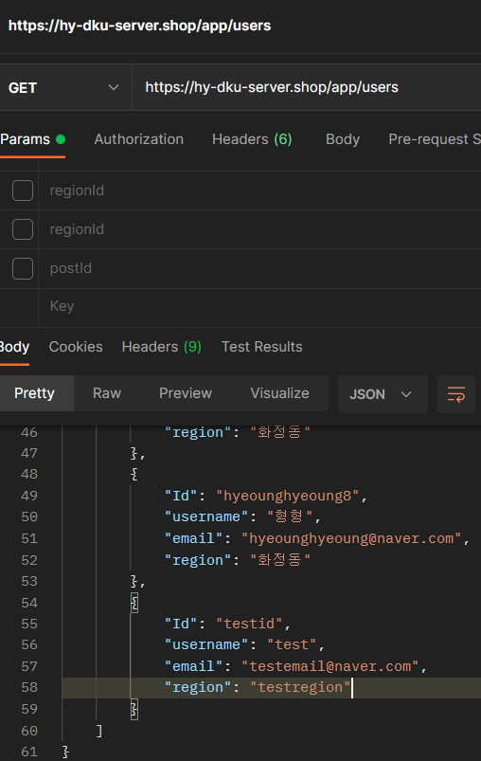
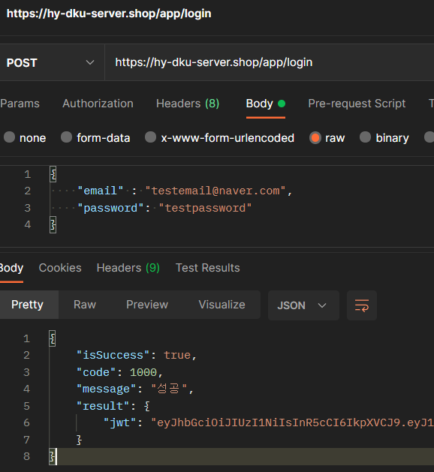
 | Response Sample

 | Result Code
 |  | code | message
 |  | 1000 | 성공

